Veiledning
Veiledning
Søker står fritt til å velge format for budsjettet, med mindre annet er spesifisert i ordningens kunngjøring.
Hvis denne malen velges, må oppsettet (inkludert kostnadskategorier, budsjettlinjer, antall år, antall samarbeidspartnere, etc.) tilpasses tiltaket. Linjer og kolonner kan slettes og legges til. Dersom søker ikke har samarbeidspartnere, kan denne delen av budsjettmalen tas ut. Merk at formlene da må oppdateres deretter. Budsjettet bør normalt inneholde tilstrekkelig informasjon til å kunne vurdere prisnivå f.eks. på personalkostnader og enhetskostnader for større anskaffelser, men hva som er hensiktsmessig detaljnivå bør tilpasses tiltakets omfang. Indirekte driftskostnader (overheads) må inngå som en egen budsjettlinje, og prosentsatsen må være spesifisert.
Inntekter fra alle finansieringskilder må fremgå (se egen arkfane i malen). Oppgi alle forventede eller faktiske inntektskilder. Dersom det søkes om at tiltaket fullfinansieres av UD, spesifiseres dette i søknaden. Merk at enkelte tilskuddsordninger krever finansiering utover støtten fra UD.
Denne budsjettmalen inneholder tre ulike detaljeringsnivåer (tallene framkommer øverst til venstre på regnearket - se pil). Dersom malen benyttes, anbefales det at nivå 2 er det formelle budsjettet som legges ved avtalen og som senere skal benyttes i den finansielle rapporteringen og avviksforklaringer.
↘

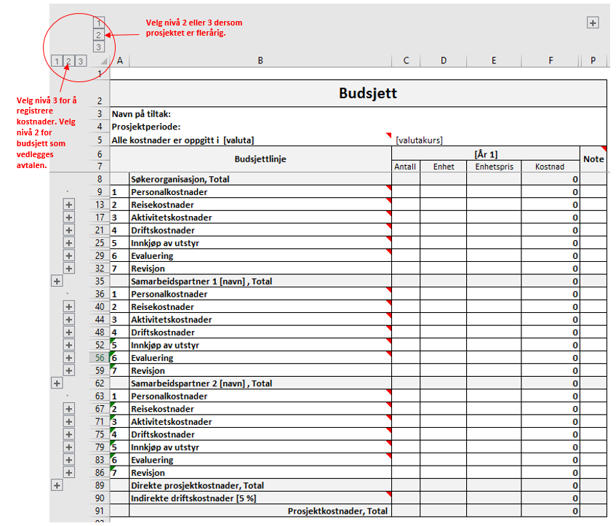

Utgifter
 | Budsjett
Navn på tiltak:
Prosjektperiode:
Alle kostnader er oppgitt i [valuta] |  | [valutakurs]
 | Budsjettlinje | [År 1] |  |  |  |  |  | Total | Note
 |  | Antall | Enhet | Enhetspris | Kostnad | Kostnad | Kostnad
 | Søkerorganisasjon, Total |  |  |  | 0 | 0 | 0 | 0
1 | Personalkostnader |  |  |  | 0 | 0 | 0 | 0
2 | Reisekostnader |  |  |  | 0 | 0 | 0 | 0
3 | Aktivitetskostnader |  |  |  | 0 | 0 | 0 | 0
4 | Driftskostnader |  |  |  | 0 | 0 | 0 | 0
5 | Innkjøp av utstyr |  |  |  | 0 | 0 | 0 | 0
6 | Evaluering |  |  |  | 0 | 0 | 0 | 0
7 | Revisjon |  |  |  | 0 | 0 | 0 | 0
 | Samarbeidspartner 1 [navn] , Total |  |  |  | 0 | 0 | 0 | 0
1 | Personalkostnader |  |  |  | 0 | 0 | 0 | 0
2 | Reisekostnader |  |  |  | 0 | 0 | 0 | 0
3 | Aktivitetskostnader |  |  |  | 0 | 0 | 0 | 0
4 | Driftskostnader |  |  |  | 0 | 0 | 0 | 0
5 | Innkjøp av utstyr |  |  |  | 0 | 0 | 0 | 0
6 | Evaluering |  |  |  | 0 | 0 | 0 | 0
7 | Revisjon |  |  |  | 0 | 0 | 0 | 0
 | Samarbeidspartner 2 [navn] , Total |  |  |  | 0 | 0 | 0 | 0
1 | Personalkostnader |  |  |  | 0 | 0 | 0 | 0
2 | Reisekostnader |  |  |  | 0 | 0 | 0 | 0
3 | Aktivitetskostnader |  |  |  | 0 | 0 | 0 | 0
4 | Driftskostnader |  |  |  | 0 | 0 | 0 | 0
5 | Innkjøp av utstyr |  |  |  | 0 | 0 | 0 | 0
6 | Evaluering |  |  |  | 0 | 0 | 0 | 0
7 | Revisjon |  |  |  | 0 | 0 | 0 | 0
 | Direkte prosjektkostnader, Total |  |  |  | 0 | 0 | 0 | 0
 | Indirekte driftskostnader [5 %] |  |  |  | 0 | 0 | 0 | 0
 | Prosjektkostnader, Total |  |  |  | 0 | 0 | 0 | 0

Noter til budsjett

